Sheet1
 |  |  |  |  | #NAME?
A4サイズのポスターを依頼します 2種類 |  |  |  | 右と左で2タイプ

hair make TERRA 八幡山 |  |  | 系列店 |  |  | EYELASH T-lash 八幡山 | 系列店

 | Instagram
 | https://www.instagram.com/terra_hachimanyama

 | ホームページ
 |  | http://hachimanyama.terra-hair.net

 | 予約アプリ |  |  |  |  | ホットペッパー ビューティー
 | http://hachimanyama.terra-hair.net/reserve/ |  |  |  |  | https://beauty.hotpepper.jp/kr/slnH000486649/
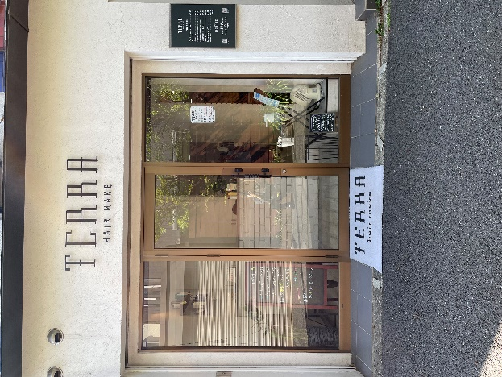
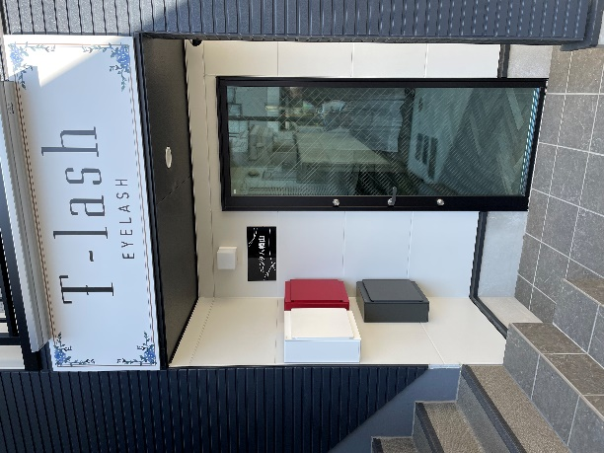

地図作成していただきたいです
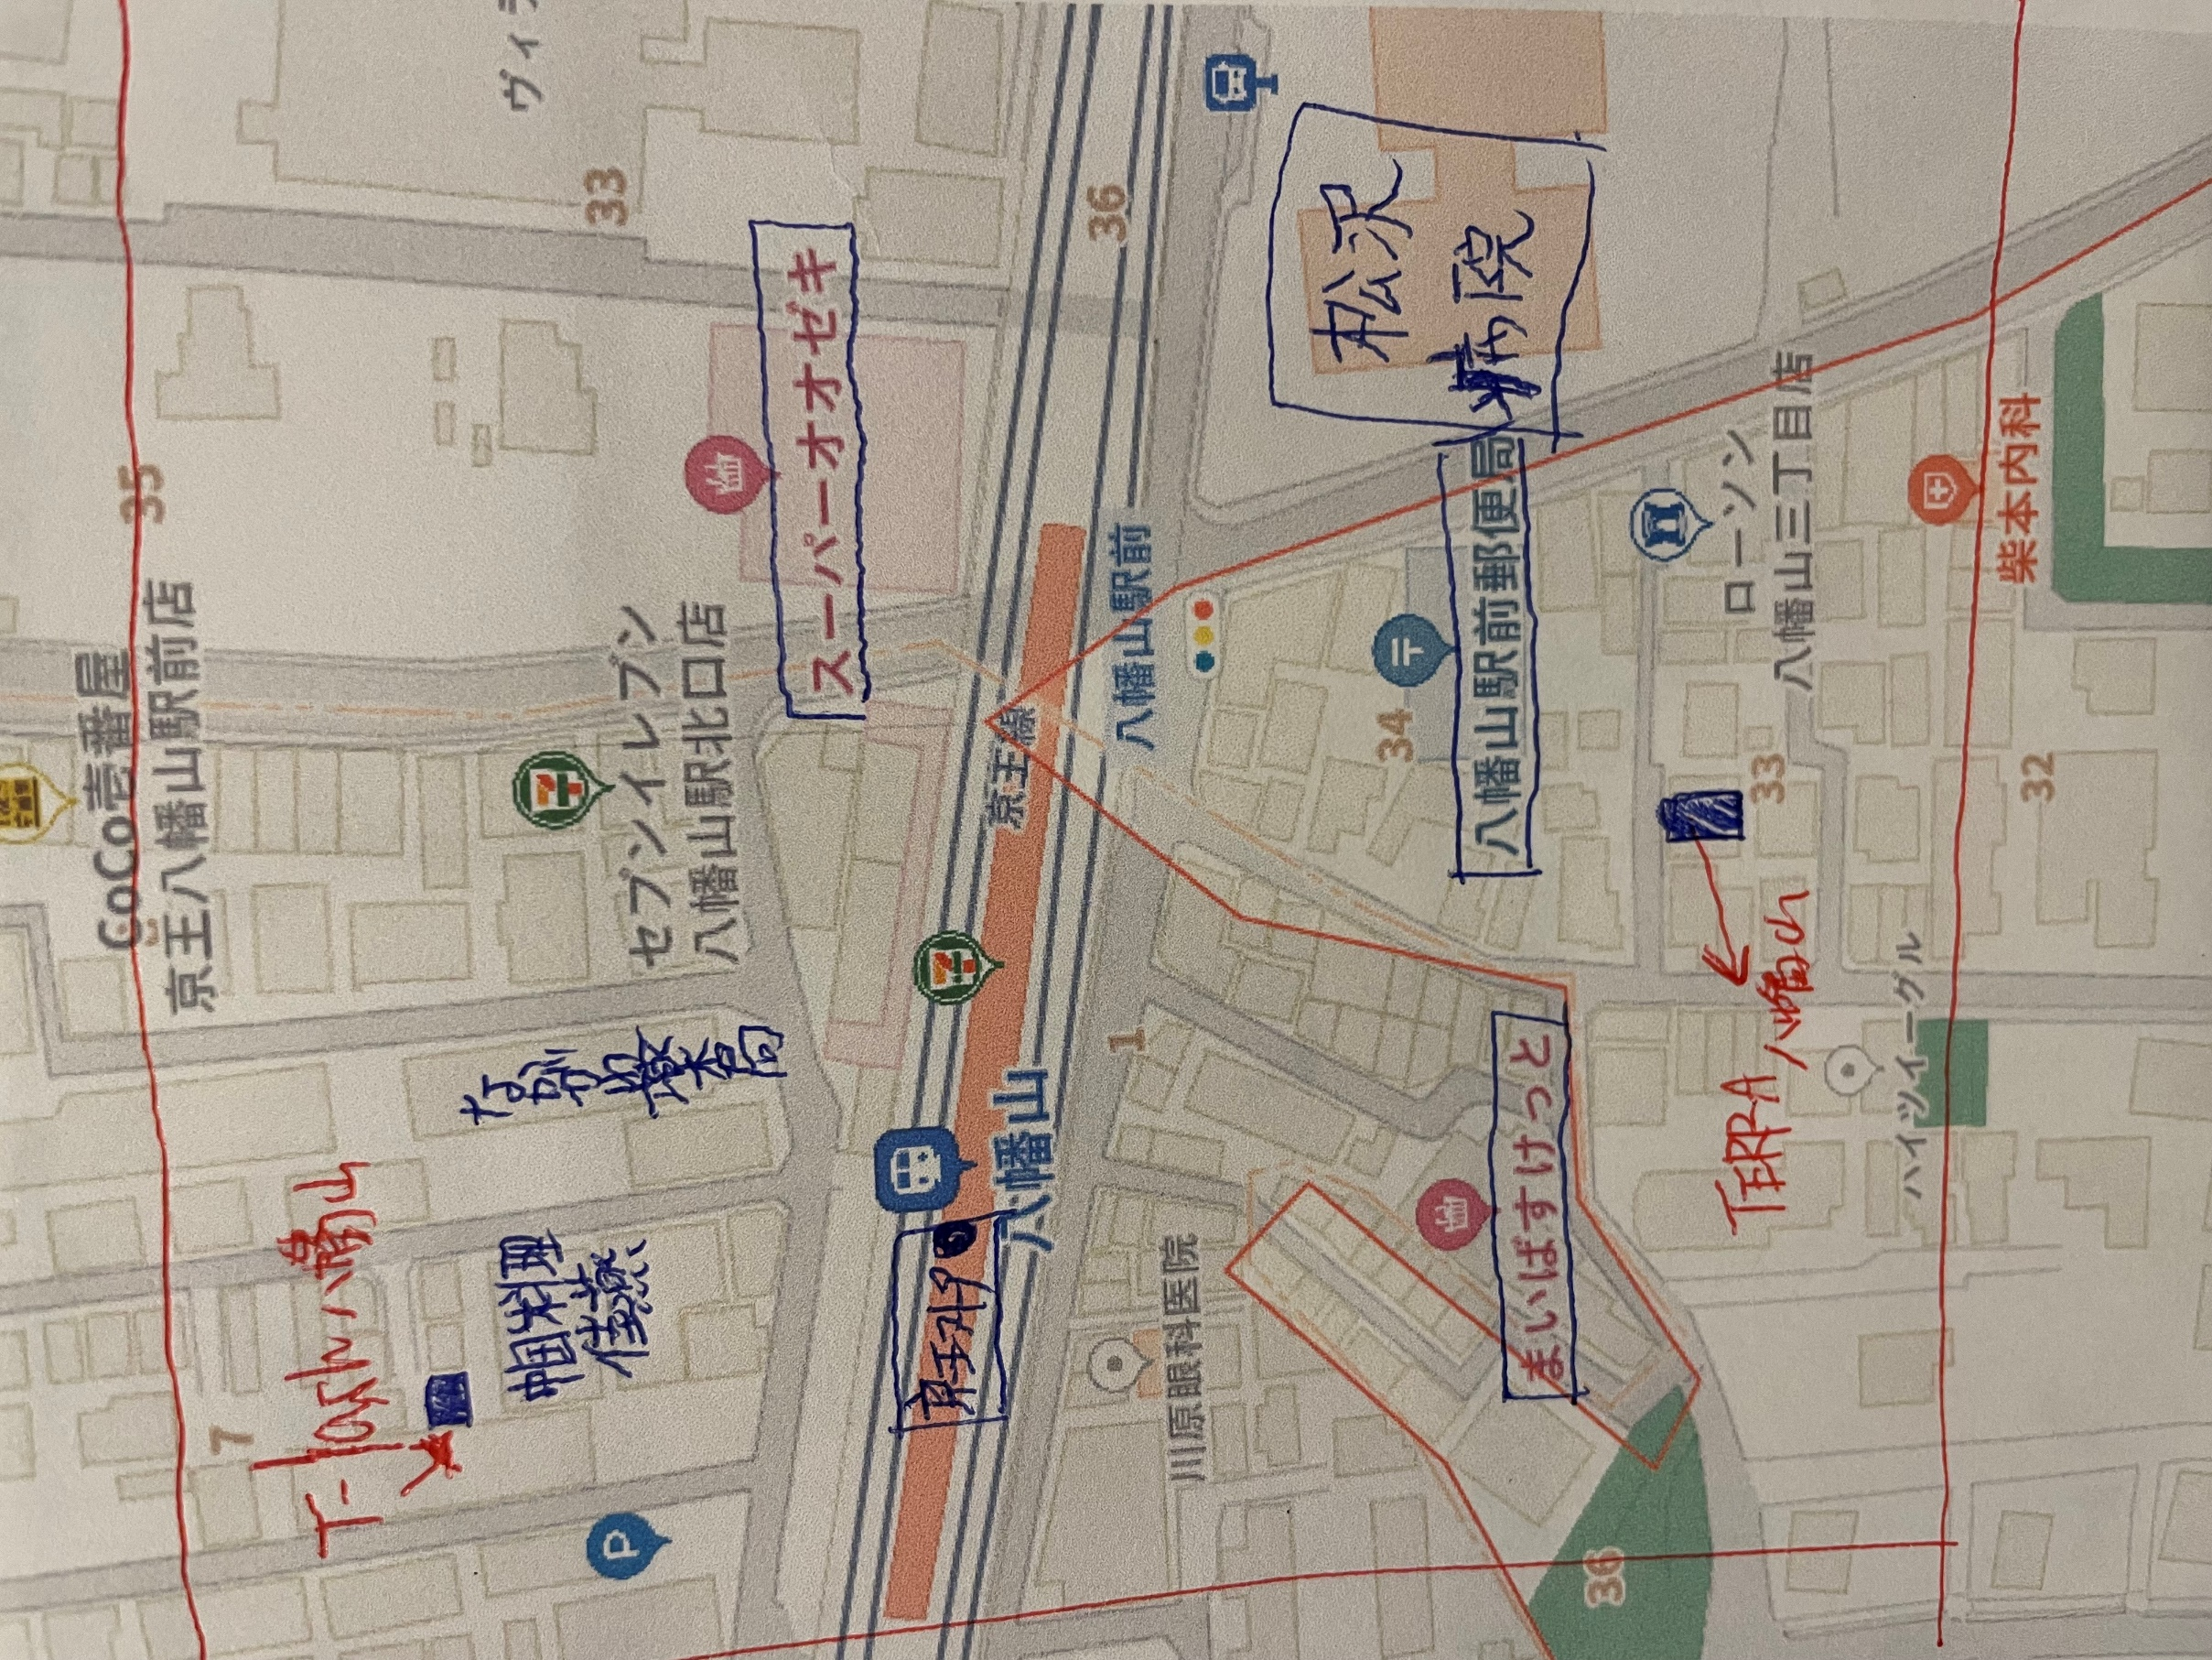

こちらの地図を簡易的にわかりやすく作っていただきたいです

TERRA八幡山（弊社ヘアサロン） |  |  |  | 目立たせてください
T-lash八幡山（弊社eyeサロン） |  |  |  | 目立たせてください

目印になる店
ローソン |  | 地図では八幡山3丁目店とありますが省いてください
まいばすけっと
郵便局 |  | 地図では八幡山駅前とありますが省いてください
八幡山駅
京王ストア
中華 桂燕
オオゼキ |  | スーパーは省いてください
松沢病院
なかがわ薬局
セブンイレブン

を入れていただきたいです
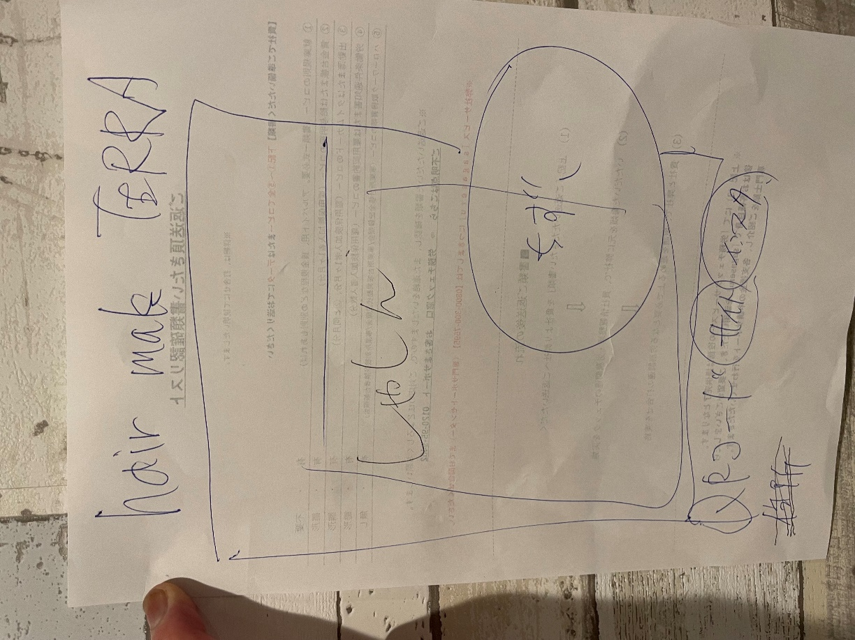

レイアウトはお任せしますが 全体的に大きく目立つようにお願いします
地図大きくてもよいと思います
ラクスルで印刷かけるので印刷できるデータでお願いします
一応地図データください
よく使われるデータ書式？3つくらいでいただきたいです

